Template
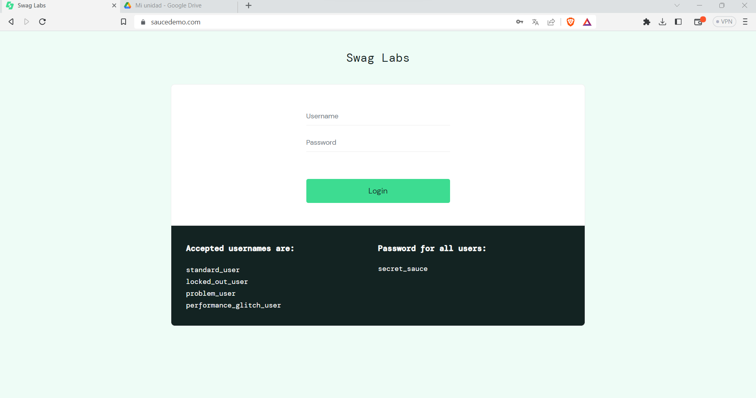
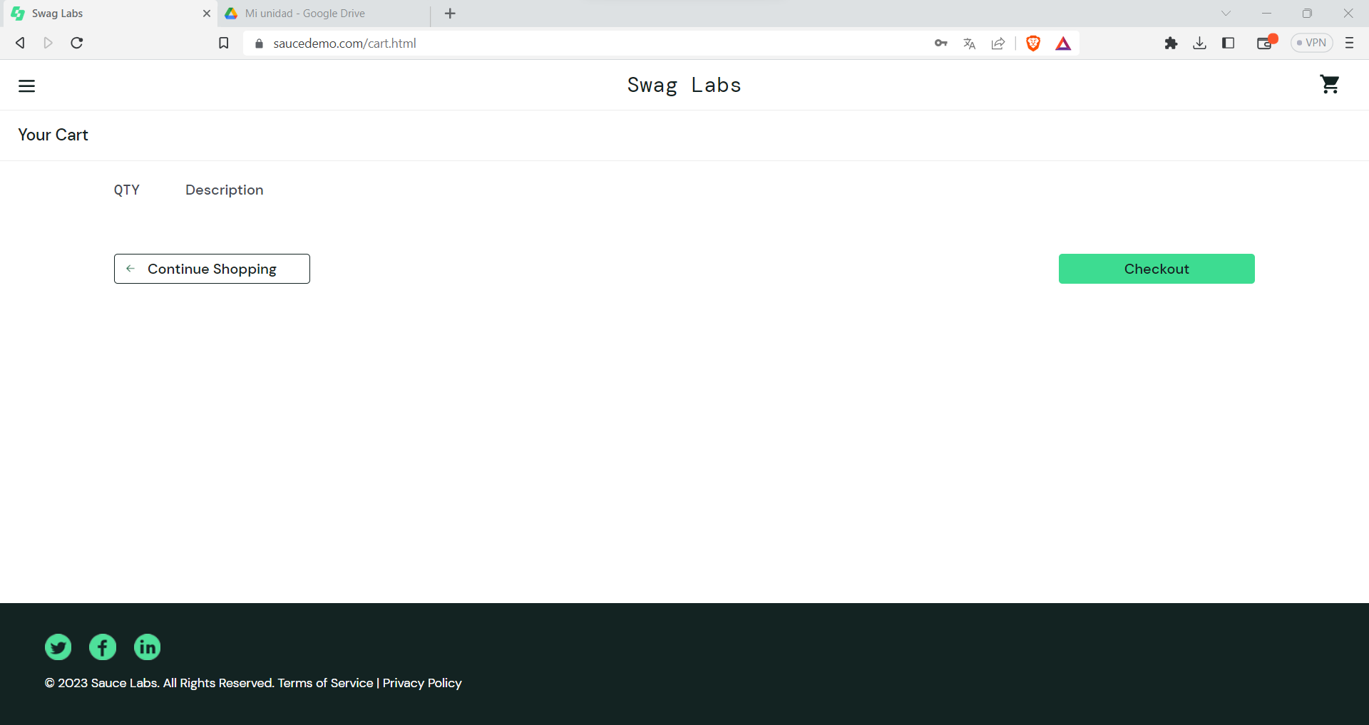
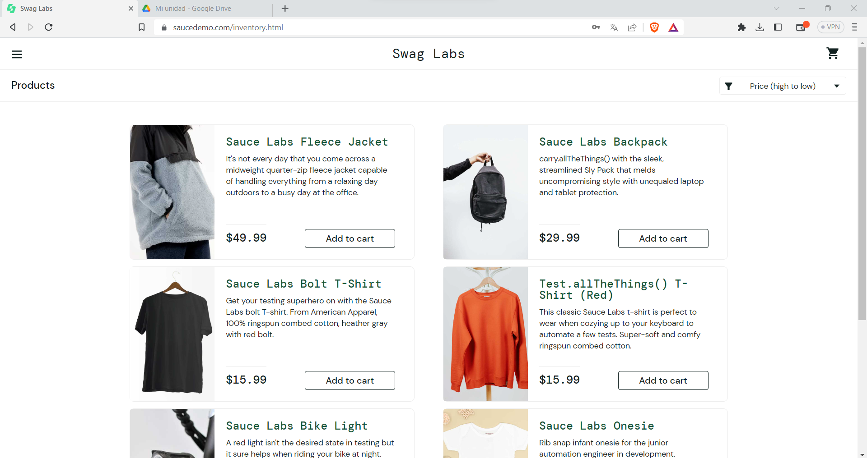
Project Name: |  |  | Final Project - Group 1
Module Name: |  |  | Login
Reference Document:
Created by: |  |  | Azcaban
Date of creation: |  |  | 2023-06-03
Date of review: |  |  | 2023-06-03

TEST CASES DETAILS |  |  |  |  |  |  |  | TEST EXECUTION
TEST CASE ID | FEATURE | TEST CASE | DESCRIPTION | PRE-CONDITION | TEST STEPS | TEST DATA | EXPECTED RESULT | EXECUTION DATE | ACTUAL RESULT | EXECUTED BY | STATUS (PASS/FAIL) | ATTACHMENTS
AP01 | Login | verificar que el usuario pueda hacer login | utilizando credenciales validas verificar que el usuario pueda entrar al sistema correctament | Usuario con credenciales válidas | Entrar a la pagina sapuceDemon | username: problem_user | El usuario sea capaz de hacer login | 2023-06-03 | El usuario es capaz de hacer login | azkaban | pass
 |  |  |  | Acceso a internet | Seleccionar el campo de login | password: secret_sauce
 |  |  |  |  | Escribir un usuario valido
 |  |  |  |  | Seleccionar el campo de contraseña
 |  |  |  |  | Insertar la contraseña
 |  |  |  |  | Dar click al boton de login
AP02 | Add to cart | Verificar que un producto pueda ser agregado al carro de compra | Validar que al hacer click en el boton add to cart se agregue el producto al carro de compra | Sesión iniciada de usuario | Visualizar que los productos tenga el botón add to cart | Id de producto | El usuario sea capaz de ver el producto seleccionado en el carrito de compras | 2023-06-03 | El usuario es capaz de ver el producto en la lista de compras | azkaban | pass
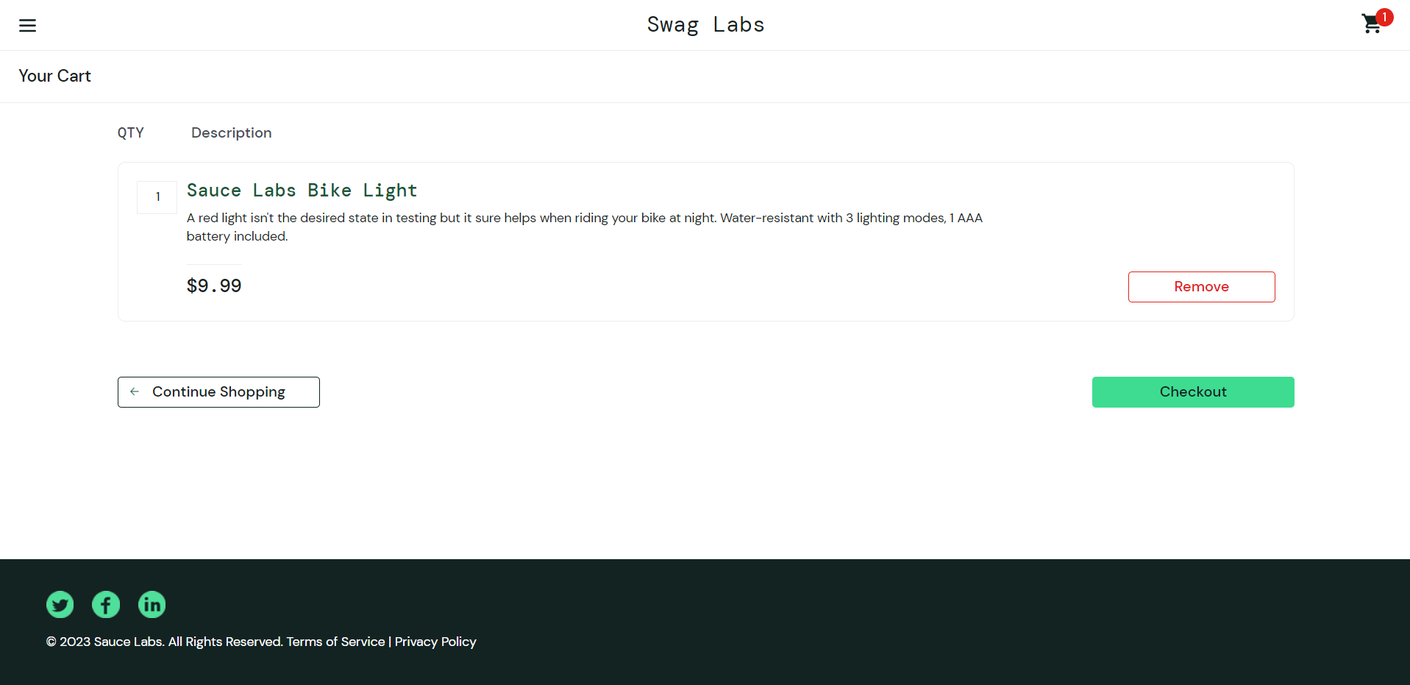
 |  |  |  | acceso a internet | Dar click en el botón add to cart
 |  |  |  |  | Visualizar que el carro de compra marque un 1 al momento de haber agregado el producto
 |  |  |  |  | Dar click al botón del carro de compra
 |  |  |  |  | Visualizar que el producto este añadido en el carro de compra

AP03 | product info | Verificar que el usuario pueda visualizar la informacion del producto | Validar que al hacer click en el nombre de un producto el usuario pueda vizualizar la informacion de ese producto | Sesión iniciada de usuario | Visualizar que hayan productos en la main page |  | El usuario es capaz de visualizar la informacion del producto | 2023-06-03 | El usuario es capaz de ver la informacion del producto | azkaban | pass
 |  |  |  | acceso a internet | Dar click en cualquier producto
 |  |  |  |  | Visualizar que la información del producto sea la correspondiente

AP04 | Logout | Verificar que el usuario pueda hacer logout | Validar que ul usuario sea capaz de cerrar sesion sastifactoriamente | Sesión iniciada de usuario | Visualizar el botón menú |  | El usuario es capaz de hacer logout | 2023-06-03 | El usuario ez capaz de hacer logout | azkaban | pass
 |  |  |  | acceso a internet | Dar click en el botón menú
 |  |  |  |  | Dar click en el botón log out
 |  |  |  |  | Visualizar que la sesión se haya cerrado correctamente

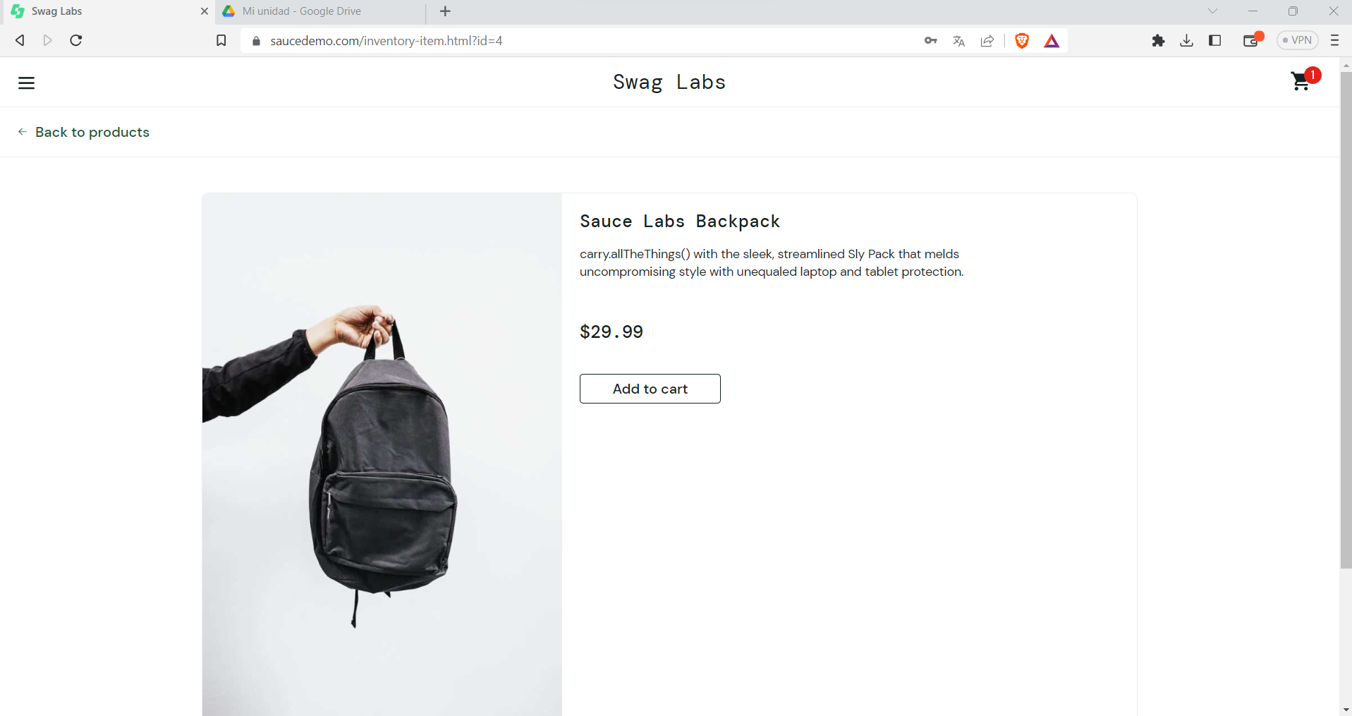

AP05 | Remove | Verificar que el usuario pueda remover un producto del carrito de compras | Validar que ul usuario sea capaz de remover un produxto del carrito sastifactoriamente | Sesión iniciada de usuario | Visualizar la cantidad de productos en el carro de compra |  | El usuario es capaz de remover el producto del carrito | 2023-06-03 | El usuario ez capaz de remover el producto del carrito | azkaban | pass
 |  |  |  | acceso a internet | Dar click en el carrito de compra
 |  |  |  | Tener producto o productos añadidos al carro de compra | Visualizar los productos en el carro de compra
 |  |  |  |  | Dar click en el botón Remove
 |  |  |  |  | Visualizar que el producto haya sido eliminado del carro de compra

AP06 | Filter price lower to major | Verificar que el usuario pueda filtrar por filtrar por precio de mayor a menor | Validar que el usuario sea capaz de filtrar el producto | Sesión iniciada de usuario | Visualizar las opciones de busqueda en la parte superior de la página |  | El usuario es capaz de filtrar | 2023-06-03 | El usuario es capaz de filtrar | azkaban | pass
 |  |  |  | acceso a internet | Dar click en filter
 |  |  |  |  | Visualizar las opciones de filtro
 |  |  |  |  | Dar click en la opción Lower to major
 |  |  |  |  | Visualizar que los productos se hayan ordenado de menor a mayor

